Schedule
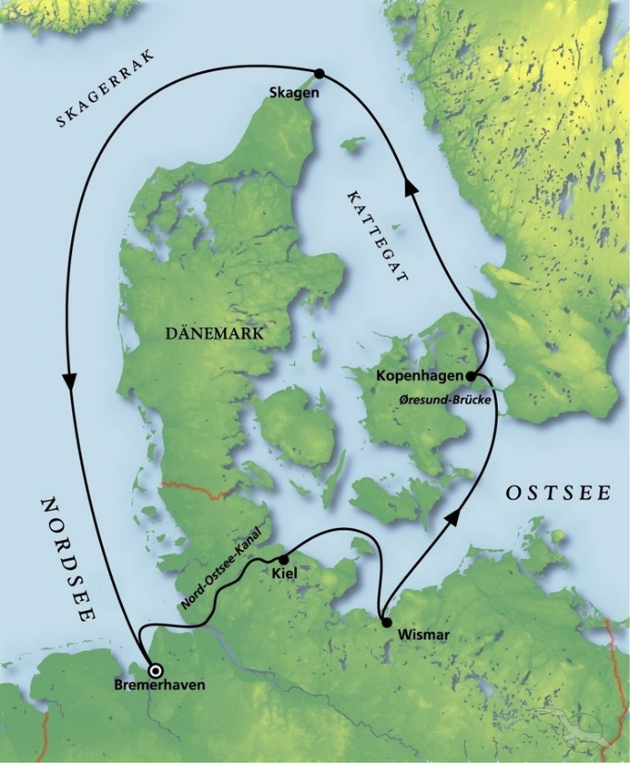
Schnupper-& Partyreise rund um Dänemark
AMR114A | 6 Tage | 24.06.2024 - 30.06.2024

D | Date | Day | A/B/C | STA | STD | Port | Port Code
1 | 24-Jun-24 | 2024-06-24 | B | - | 18:00 | Bremerhaven | DEBRV
2 | 25-Jun-24 | 2024-06-25 | C | - | - | Nord-Ostsee-Kanal | -
2 | 25-Jun-24 | 2024-06-25 | B | 13:00 | 22:00 | Kiel | DEKEL
3 | 26-Jun-24 | 2024-06-26 | B | 09:00 | 18:00 | Wismar | DEWIS
4 | 27-Jun-24 | 2024-06-27 | B | 08:00 | 18:00 | Kopenhagen | DKCPH
5 | 28-Jun-24 | 2024-06-28 | B | 08:00 | 18:00 | Skagen | DKSKA
6 | 29-Jun-24 | 2024-06-29 | C | - | - | at sea | -
8 | 30-Jun-24 | 2024-06-30 | B | 09:00 | - | Bremerhaven | DEBRV

